안내
다음 페이지
페이지 이동
▲ 파일을 처음 실행하실 경우 상단의 [콘텐츠 사용] 버튼을 눌러 매크로를 활성화하세요. ▲

파일 설명 |  | 퀵VBA8강 - ImageLookup 함수 알아보기


오빠두엑셀에 문의하기
 | 해당 파일에 문제가 있으신가요? |  | 이 버튼을 클릭 | 해서 오빠두엑셀에 문의해주세요!
 | 현장강의나 기업특강이 필요하세요? 오빠두엑셀이 직접 찾아가서 도와드립니다. |  |  |  | 이 버튼을 클릭
 | 해서 오빠두엑셀에 문의해주세요! 빠른 시일내 확인 후 연락드리겠습니다. (1~3일 소요)


유튜브 무료 영상강의
E-Book / 예제파일 다운로드
오빠두엑셀 유튜브 채널을 구독 후 알람설정하시면 매주 새로운 엑셀강의 소식을 가장 빠르게 접하실 수 있습니다.

오빠두엑셀 홈페이지에 오시면 관련 E-Book 교재를 무료료 다운로드 하실 수 있습니다.

유튜브채널 바로가기 ▶
홈페이지 바로가기 ▶

Sheet1
완성파일을 다운받은 뒤 [과자모음] 폴더를 현재 통합문서와 같은 폴더로 이동합니다.
또는 'C7'셀 인 그림폴더의 경로를 임의 폴더로 변경한 뒤 ImageLoookup 함수를 입력합니다.
송장 (INVOICE)
(주) 오빠두엑셀
송장번호 : #INV10039
서울시 강남구 강남대로 100-123
한남빌딩 123층 1345호 (+82) 2 - 133 - 3329
 |  |  |  |  |  |  | 2019-12-22
발행일: 2019년 12월 22일

ImageLookup 함수가 입력된 셀
제조사 선택 | 농심 | 청구지 |  | 발송
그림 폴더 | D:\Dropbox\9. 내 드롭박스\@. #오빠두\@ 엑셀 - 영상강의\1d_엑셀 VBA 강의\1b_퀵 VBA 강의\퀵VBA 8강 ImageLookup 함수\과자모음\농심 | 마이크로소프트 |  | 오빠두엑셀 주식회사
정확히일치 여부 | TRUE | 서울시 종로구 중학동 종로1길 50 |  | 서울시 강남구 강남대로 100-123 한남빌딩
 |  | (+82) 2 - 123 - 4567 |  | (+82) 2 - 133 - 3329

ImageLookup 함수에 대한 자세한 설명은 오빠두엑셀 홈페이지 관련포스트를 참고하세요.
https://www.oppadu.com/엑셀-imagelookup-함수
 |  | 제품명 | 제품사진 | 단가 | 수량 | 가격
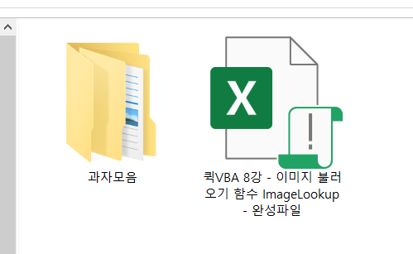 |  | 자갈치 |  | ₩ 1,900 | 1 개 | ₩ 1,900
 |  | 고구마깡 |  | ₩ 1,300 | 1 개 | ₩ 1,300
다중유효성 목록상자가 사용되었습니다.
관련강의 보러가기
https://www.oppadu.com/엑셀-다중-데이터유효성-검사-함수/
 |  | 알새우칩 |  | ₩ 1,100 | 1 개 | ₩ 1,100
 |  |  | - | - |  | -
 |  |  | - | - |  | -
 |  |  |  | 소계 | ₩ 4,300
 |  |  |  | 부가세(10%) | ₩ 430
 |  |  |  | 합계 | ₩ 4,730

